利用方法・注意事項（必ずお読みください。）
「年度更新申告書計算支援ツール（建設事業用）」利用方法・注意事項（必ずお読みください）

1．注意事項
 | 申告書の記入にあたっては、申告書をお送りした封筒に同封する「労働保険 年度更新 申告書
 | の書き方」をよく読んでご記入ください。

2．「一括有期事業報告書（事業主控）」、「一括有期事業総括表」の作成
 | (1)「一括有期事業報告書（事業主控）」の入力について
 |  | 社労士記載欄を除き、該当する箇所すべてに入力する必要があります。
 | 件数が１枚に収まらない場合、続けて続紙に入力してください（件数は最大３０枚、
 | ２６６件まで入力が可能です）。
 |  | なお、報告書の入力枚数にあわせて印刷枚数が自動で変更されます。
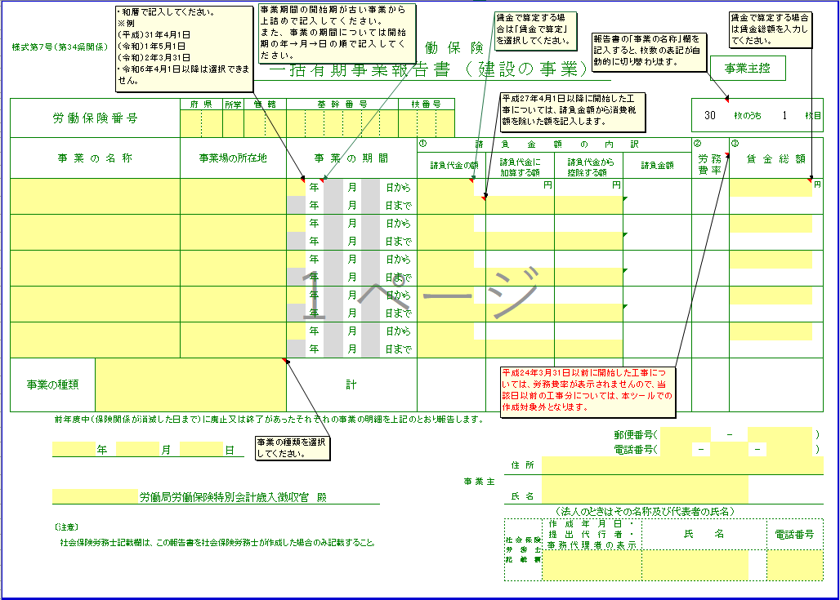
３
２
１

 |  |  |  | 該当する欄すべてに入力していきます。

 |  |  |  | 社労士の方が事務代理している場合にのみ氏名等を入力してください。

 |  | 画面①については、平成２１年度から新たに入力が必要となった項目です。画面②については、こ
 | のツール独自の入力欄となってます。また、③については入力制限がかかっています。

 |  |  | ① 「事業の種類」選択欄
 |  |  | 該当する事業の種類を選択してください。事業の種類が異なる工事については、２枚目以降
 |  |  | に分けて入力する必要があります。

 |  |  | ② 賃金算定欄（賃金で算定する場合のみ入力します）
 |  |  | 賃金で算定する場合は、請負代金の額の上セルの空欄セルをクリックし、「賃金で算定」に
 |  |  | 選択変更します。「賃金総額」欄に賃金額を入力します。
 |  |  | ※賃金で算定する場合は、下請け労働者の賃金も含まれます。

 |  |  | ③ 請負代金から控除する額
 |  |  | 請負代金の額に、告示された控除対象工事用物の価格が含まれている場合、控除対象工事用
 |  |  | 物の価額相当額を入力してください。なお、業種番号３６の機械装置の組立て又は据え付けの
 |  |  | 事業のみ控除することができます。

